イン_遷移図
インゲーム遷移図

 | インゲーム/ダンジョン画面 | インゲーム/ダンジョン画面 | インゲーム/ダンジョン画面 | インゲーム/ダンジョン画面 | インゲーム/ダンジョン画面
広告
広告
広告
広告
広告

ヘッダー部分
ヘッダー部分
ヘッダー部分
ヘッダー部分
ヘッダー部分

インゲーム画面
インゲーム画面
インゲーム画面
インゲーム画面
インゲーム画面

フッター部分
メニュー
方向
休憩
遠距離
マップ
フッター部分
メニュー
方向
休憩
遠距離
マップ
フッター部分
メニュー
方向
休憩
遠距離
マップ
フッター部分
メニュー
方向
休憩
遠距離
マップ
フッター部分
メニュー
方向
休憩
遠距離
マップ

広告
広告
広告
広告
広告

メニューボタン から遷移
方向ボタン から遷移
休憩ボタン から遷移
マップボタン から遷移
遠距離ボタン から遷移

 | インゲーム/メニュー画面 | インゲーム/方向選択画面 | インゲーム/休憩画面 | インゲーム/遠距離画面 | アウトゲーム/マップ画面
広告
広告
広告
広告
広告

ヘッダー部分
ヘッダー部分
ヘッダー部分
ヘッダー部分
ヘッダー部分

メニュー画面
方向画面 (ダンジョン画面上で 方向選択キーを起動)
休憩画面 (ダンジョン画面上で ターン数を高速で稼ぐ)
遠距離画面 (ダンジョン画面上で 装備している遠距離武器をキャラ正面から飛ばす)
マップ画面 (ダンジョン画面上で 画面上にマップの表示のON,OFFができる)

フッター部分
フッター部分
フッター部分
フッター部分
フッター部分

広告
広告
広告
広告
広告

持ち物ボタン から遷移

 | インゲーム/持ち物画面
広告

ヘッダー部分

持ち物画面

フッター部分

広告

拾うボタン から遷移

 | インゲーム/拾う画面
広告

ヘッダー部分

拾う画面
(キャラクター下のアイテムをダンジョン画面で拾う)

フッター部分

広告

その他ボタン から遷移

 | インゲーム/その他画面
広告

ヘッダー部分

その他画面
(アウトゲームと同じ)

フッター部分

広告

中断ボタン から遷移

 | インゲーム/中断画面
広告

ヘッダー部分

中断画面 (中断するとタイトル画面へと遷移、そして再度アプリを再起動してタイトル画面のゲームスタートを押すと中断した場所から始まる)

フッター部分

広告

イン_基本仕様
インゲーム基本仕様

 | 概要
 |  | キャラを操作してダンジョンを探索、敵を倒し、下の階層を目指す
 |  | いくつもの階層を遷移して、素材や魔石を回収し、地上へ戻るサイクルが基本となる

 | キャラクター
 |  | ユーザーは１体だけ操作可能
 |  | 攻撃
 |  |  | 攻撃
 |  |  |  | 通常の攻撃。タップすると発動する
 |  |  | 遠距離攻撃
 |  |  |  | 遠距離の攻撃。矢を装備している状態で、遠距離アイコンをタップすると発動する
 |  | HP
 |  |  | キャラが持つ生命力。ダメージを受けると減少する
 |  | 移動
 |  |  | 移動速度
 |  |  | アイテムによって一時的に増加する
 |  | バブ
 |  |  | キャラが一時的にステータスアップ効果を発揮すること
 |  |  | アイテムの使用によって発生する
 |  |  |  | 攻撃力アップ |  |  |  | 攻撃力ではなく、与ダメージ自体に1段階につき~50%減の下降補正がかかる。
 |  |  |  |  |  |  |  |  | 8段階まで重複し、減少率は50%/60%/70%/80%/90%/95%/97%/99%と推移する。
 |  |  |  | 防御力アップ |  |  |  | 防御力ではなく、被ダメージ自体に1段階につき~50%減の下降補正がかかる。
 |  |  |  |  |  |  |  |  | 8段階まで重複し、減少率は50%/60%/70%/80%/90%/95%/97%/99%と推移する。
 |  |  |  | 倍速移動 |  |  |  | １ターンに２回も移動できる
 |  |  |  | 倍速攻撃 |  |  |  | １ターンに２回も攻撃できる
 |  |  |  | 倍速 |  |  |  | １ターンに２回行動になる
 |  |  |  | やりすごし |  |  |  | 20ターンの間、行動不能になるがモンスターに認識されない。
 |  |  |  | 踏ん張り |  |  |  | 致死ダメージを受けてもHPが1だけ残る。
 |  |  |  | よく見え |  |  |  | 未発見のワナが見える。目つぶし状態が回復する
 |  |  |  | 無敵 |  |  |  | 20ターンの間、あらゆるダメージを受けなくなる。
 |  | デバブ
 |  |  | キャラが一時的にステータス異常を起こすこと
 |  |  | 状態異常の種類によって様々な効果がある
 |  |  |  | 攻撃力ダウン |  |  |  | 攻撃力ではなく、与ダメージ自体に1段階につき~50%減の下降補正がかかる。
 |  |  |  |  |  |  |  |  | 8段階まで重複し、減少率は50%/60%/70%/80%/90%/95%/97%/99%と推移する。
 |  |  |  | 防御力ダウン |  |  |  | 防御力ではなく、被ダメージ自体に1段階につき50%増の上昇補正がかかる。
 |  |  |  |  |  |  |  |  | 8段階まで重複し、上昇率は150%/200%/250%/300%/350%/400%/450%/500%と推移する。
 |  |  |  | 鈍足 |  |  |  | 20ターンの間、2ターンに1回行動になる
 |  |  |  | 混乱 |  |  |  | 12ターンの間、移動や攻撃する方向がでたらめになる。
 |  |  |  | 毒 |  |  |  | ちからが1下がる
 |  |  |  | 睡眠 |  |  |  | 6ターン行動不能になる
 |  |  |  | 目つぶし |  |  |  | 10ターンの間、視界が真っ暗になり、本が読めなくなる。
 |  |  |  | 麻痺 |  |  |  | 攻撃や効果を受けるまで行動不能になる。40ターン経過すると解除される。
 |  |  |  | 凍結 |  |  |  | 12ターン行動不能になる
 |  |  |  | 衰弱 |  |  |  | 6ターンの間、行動不能になる。
 |  |  |  | 沈黙 |  |  |  | 本が6ターンの間使用不可能になる
 |  |  |  |  | ▼参考
 |  |  |  |  | http://seesaawiki.jp/w/shiren5/d/%BE%F5%C2%D6%B0%DB%BE%EF
 |  |  |  |  | http://kumicyou.sakura.ne.jp/tvgame/tr3/sstmdt/izyuzyuti.html

 | ターンとは
 |  | ターンとはフロア(1つの階)における時刻にあたる
 |  | フロアの全生物の行動は、ターンを基準にして行われる
 |  | フロアにいる全生物は１ターンで１回行動するのが前提
 |  | 生物は2種類に分けられる
 |  |  | 主人公
 |  |  | 敵
 |  |  | 仲間
 |  | 行動順は、主人公→敵→仲間となる
 |  | 通常、敵や仲間は複数いる
 |  | 複数の生物は同時に行動できないので、敵達や仲間達の中で順番が決められている
 |  | つまり、行動順は、
 |  |  | 主人公→敵１番目→敵２番目→・・・→敵最後→仲間１番目→仲間２番目→…→仲間最後
 |  | となる
 |  | この行動が終わった時、１ターン経過したことになり、再び、主人公の行動になる

 | ターンによって決まるもの
 |  | 行動権発生 |  |  |  |  | １ターン経過するたびに、行動を終えた生物に行動することが許される
 |  | 堕天使発生 |  |  |  |  | フロアによって決められたターンが経過すると、堕天使が発生し、プレイヤーに襲い掛かる
 |  |  |  |  |  |  | ちなみに、堕天使発生の２００ターン前／１００ターン前／５０ターン前に警告の神言が耳に届く
 |  | モンスター発生 |  |  |  |  | ３０ターン経過するたびに、モンスターが１体発生する

 | ターンと行動速度
 |  | 生物は通常は１ターンで１回行動するが、行動速度が変化すると、そうではなくなる
 |  |  | 鈍足 |  |  |  | ２ターンに１回しか行動できない
 |  |  | 通常 |  |  |  | １ターンに１回行動できる
 |  |  | 倍速移動 |  |  |  | １ターンに２回も移動できる
 |  |  | 倍速攻撃 |  |  |  | １ターンに２回も攻撃できる
 |  |  | 倍速行動 |  |  |  | １ターンに２回も行動できる
 |  |  |  | ※倍速1回行動って必須じゃないなら消去予定

 | ターンの流れ

 |  | フロア滞在ターン制限(堕天使出現)

 |  | 新規敵出現

 |  | 行動入力

 |  | 行動実行

 |  |  | プレイヤー

 |  |  | 敵・仲間

 |  |  | 地形処理

 |  | 経過処理

 |  |  | 地形処理

 |  |  | 回復

 |  |  | 指輪

 |  |  |  | ※石像は未実装予定

 |  | フェイズスキップ

 |  |  | プレイヤーの行動速度上昇

 |  |  | 地形ダメージ

 |  |  | 復活(コンティニュー)

 |  |  | 仮眠解除

 |  |  |  | ※ツルツル床は未実装予定
 |  |  |  |  | ▼参考
 |  |  |  |  | http://www37.atwiki.jp/toruneko3/pages/168.html

 | フロア(階層)遷移
 |  | フロアからフロアへはゲーム内タイル「階段」に到達すると遷移する
 |  | 1フロアに置かれる階段は1つまで設定可能
 |  | 罠「落とし穴」でも5ダメージ受け、生きていれば、次のフロアへと遷移する

 | 敵
 |  | HPを持つ。0になると消えて無くなる
 |  |  | 討伐ドロップ(敵を倒したときにドロップするもの)
 |  |  |  | キャラexp |  |  | 討伐した直後にストックされる
 |  |  |  | 魔石 |  |  | 敵がフロア上にドロップする
 |  |  |  | 素材 |  |  | 敵がフロア上にドロップする

 | 階段
 |  | 次のフロアに移るためのオブジェクト
 |  | フロア上に置かれている
 |  | 到達した直後に、次のフロアへ降りるか降りないかのダイアログが表示される
 |  | 次のフロアへ降りると選択すると、次のフロアへ遷移、
 |  | 次のフロアへ降りないを選択すると、同フロア上に留まり、再度階段に到達すると、ダイアログ表示される

 | 罠
 |  | キャラがフロアを移動する時に発動するタイル
 |  | いろいろな種類がある
 |  |  | ワープゾーン |  |  | 同じ階層のどこかの部屋へワープする
 |  |  | 硫酸 |  |  | 盾がサビて-1される
 |  |  | トラばさみ |  |  | 4、5ターンの間、移動できない
 |  |  | 眠りガス |  |  | 2、3ターンの間、眠ってしまう
 |  |  | 石ころ |  |  | 所持、アイテムを前方に飛び散らせてしまう
 |  |  | 矢 |  |  | 矢が飛んできて5～10程度のダメージ
 |  |  | 毒矢 |  |  | 毒矢が飛んできて5～10程度のダメージに加えちから-1
 |  |  | 地雷 |  |  | HPの半分までダメージを受ける
 |  |  | 落とし穴 |  |  | 落とし穴におちて下の階層へ。5前後のダメージ
 |  |  |  | ▼参考
 |  |  |  | http://way78.com/sfc/toruneko/word02.html
トルネコ1仕様に変更
 |  |  | 地雷 |  |  |  | 中爆発による 爆風効果 （通常、現在HPの67%+1ダメージ）を与える。
 |  |  | 落とし穴 |  |  |  | 5ダメージを受け、生きていれば、次のフロアに進む。
 |  |  | 回転盤 |  |  |  | 混乱効果 （一時的に混乱状態にする）。
 |  |  | 木の矢の罠 |  |  |  | ダメージ （5〜9のダメージを与える）
 |  |  | 転び石 |  |  |  | 転び効果 （アイテムを前方にばらまく）
 |  |  | 召喚の罠 |  |  |  | モンスターを0〜4体召喚。
 |  |  | 大型地雷 |  |  |  | 大爆発による 爆風効果 （通常、現在HP-1のダメージ）を与える。
 |  |  | 睡眠ガス |  |  |  | 睡眠効果 （一時的に睡眠状態にする）
 |  |  | 装備外しの罠 |  |  |  | 装備中の全アイテム（呪われているものも含む）の装備を外す。
 |  |  | 鉄球の罠 |  |  |  | ふきとばし効果 （後ろに5マスのふきとばす）
 |  |  | 鉄の矢の罠 |  |  |  | ダメージ （8〜14のダメージを与える）
 |  |  | 毒の矢の罠 |  |  |  | ダメージ （5〜9のダメージを与える）+ 毒効果 （現在ちから-1）
 |  |  | 泥の罠 |  |  |  | 壺から出している全ての食料を「くさった食料」にする。
 |  |  | ワープの罠 |  |  |  | ワープ効果 （別の部屋にワープする）。
 |  |  |  | ※錆び効果、弱化効果、封印効果、モンスター化などは保留
 |  |  |  |  | ▼参考
 |  |  |  |  | http://kumicyou.sakura.ne.jp/tvgame/tr3/sstmdt/wnkuk.html

 | 獲得アイテム
 |  | 魔石
 |  |  | アウトゲーム蓄積物
 |  |  | 獲得した魔石はストックされ、ダンジョン脱出後にユーザーに付与される
 |  |  | 取得方法
 |  |  |  | 敵を倒す(ドロップ)
 |  |  |  | 宝箱から入手する
 |  | 素材
 |  |  | アウトゲーム蓄積物
 |  |  | 獲得した素材はストックされ、ダンジョン脱出後にユーザーに付与される
 |  |  | 取得方法
 |  |  |  | 敵を倒す(ドロップ)
 |  | 宝箱
 |  |  | インゲームで獲得できるアイテムが入手可能
 |  |  | 取得方法は「フロア上に置いてあるものに接触する」と可能
 |  |  | 宝箱から出てくるものは
 |  |  |  | 魔石/武器/防具/指輪/矢/食料/薬品/本
 |  | 武器
 |  |  | キャラに装備可能なアイテム
 |  |  | 装備することで攻撃力に作用する
 |  |  | 取得方法
 |  |  |  | フロア内に落ちている
 |  |  |  | 宝箱から入手する
 |  | 防具
 |  |  | キャラに装備可能なアイテム
 |  |  | 装備することで防御力に作用する
 |  |  | 取得方法
 |  |  |  | フロア内に落ちている
 |  |  |  | 宝箱から入手する
 |  | 指輪
 |  |  | キャラに装備可能なアイテム
 |  |  | 装備することで様々な効果を発動する
 |  |  | 取得方法
 |  |  |  | フロア内に落ちている
 |  |  |  | 宝箱から入手する
 |  | 矢
 |  |  | キャラに装備可能なアイテム
 |  |  | 装備して遠距離攻撃をすることで1つを正面に投げる
 |  |  | 取得方法
 |  |  |  | フロア内に落ちている
 |  |  |  | 宝箱から入手する
 |  | 食料
 |  |  | キャラに使用可能なアイテム
 |  |  | 使用することで満腹度に作用する
 |  |  | 取得方法
 |  |  |  | フロア内に落ちている
 |  |  |  | 宝箱から入手する
 |  | 薬品
 |  |  | キャラに使用可能なアイテム
 |  |  | 使用することでHPに作用する
 |  |  | 取得方法
 |  |  |  | フロア内に落ちている
 |  |  |  | 宝箱から入手する
 |  | 本
 |  |  | キャラが使用可能なアイテム
 |  |  | 使用することで様々な効果を発動する
 |  |  | 取得方法
 |  |  |  | フロア内に落ちている
 |  |  |  | 宝箱から入手する
 |  |  | ※杖などは保留
 |  |  |  | ▼参考
 |  |  |  | http://kumicyou.sakura.ne.jp/tvgame/tr3/aitmdt/te.html

 | EXP(経験値)獲得
 |  | 敵討伐時
 |  |  | 討伐時に討伐したキャラにストックされる
 |  | ダンジョン脱出時
 |  |  | 獲得した経験値がなくなり、LVが0に戻る

 | コンティニュー
 |  | 概要
 |  |  | コンティニューとは全滅した時に『アプリ内課金アイテム』を1個を使用して、クエストを再開すること
 |  |  | コンティニューすると特典をもらえた状態で再開する
 |  |  | 再開場所は全滅した地点となる
 |  |  | 回数は無制限
 |  | 特典
 |  |  | HP
 |  |  | 無敵状態
 |  |  | デバブ状態を解消
 |  |  | バブ状態を継続
 |  | 報酬の維持
 |  |  | ダンジョン内で獲得していたアイテムは所持したまま

 | ダンジョンアイコン仕様
 |  | 「メニュー」と「方向」と「休憩」と「遠距離」が「マップ」可能
 |  |  | アイテム選択画面の操作は、基本一回タップで選択状態となり、文字色が変わる(黄色など)、説明欄に説明が表示されます
 |  |  | 一回タップされた状態で、もう一回タップ(二回タップ)すると、確定状態となります。
 |  | メニュー
 |  |  | イン_メニュー画面のシートを参照
 |  |  | 主な機能は下記の通り
 |  |  | ・マップ
 |  |  | ・その他
 |  |  | ・中断
 |  |  | ・閉じる
 |  |  |  | 説明文
 |  |  |  |  | メニューを開きます
 |  | 方向
 |  |  | その場で方向のみを指定できる仮想コントローラーが出現する
 |  |  |  | 説明文
 |  |  |  |  | 方向を転換します
 |  | 休憩
 |  |  | その場で立ち止まり、ターン送りとHP回復を行う
 |  |  | プレイヤーキャラのドットは高速移動しているとか、視覚的に差別化を図る
 |  |  |  | 説明文
 |  |  |  |  | その場で休憩します
 |  | 拾う
 |  |  | 足元のアイテムを拾う
 |  |  | 素材収集などの機能が実装できれば、足元を調べたり、万能コマンド的な立ち位置に（名称は「拾う」から「調べる」とかに変更）
 |  |  |  | 説明分
 |  |  |  |  | 足元のアイテムを拾います
 |  | 遠距離
 |  |  | 装備している遠距離武器を消費して、遠距離武器を発射する
 |  |  |  | 説明分
 |  |  |  |  | 遠距離攻撃をします

 | ダンジョンアイコン/メニュー仕様
 |  | 「メニュー」と「方向」と「休憩」と「遠距離」が「マップ」可能
 |  |  | アイテム選択画面の操作は、基本一回タップで選択状態となり、文字色が変わる(黄色など)、説明欄に説明が表示されます
 |  |  | 一回タップされた状態で、もう一回タップ(二回タップ)すると、確定状態となります。
 |  | マップ
 |  |  | 拡大したマップを全画面に表示する
 |  |  | 発見したアイテムやトラップ、階段などがマップに表示されている
 |  |  |  | 説明文
 |  |  |  |  | マップを開きます
 |  | その他
 |  |  | アウトゲームと同じ機能
 |  |  | 「オプション」と「クレジット」を選択して、遷移する
 |  |  |  | 説明文
 |  |  |  |  | その他を開きます
 |  | 中断
 |  |  | ダンジョン内での一時的セーブ機能
 |  |  | 中断ファイルは一つのみで、再開すると消える仕組み
 |  |  |  | 説明文
 |  |  |  |  | 中断をします
 |  | 閉じる
 |  |  | メニュー画面を閉じて、ダンジョン画面へと遷移（戻る）
 |  |  |  | 説明分
 |  |  |  |  | メニューを閉じます

 | 途中再開
 | インゲーム遊戯中に予期せぬ動作によりアプリが終了した場合、途中から再開することを可能とする
 | 再開場所（フロア）
 |  | 以下の順番で実装を検討する
 |  |  |  | 第１希望 |  |  | アプリが終了された位置から
 |  |  |  | 第２希望 |  |  | 最後にいたフロアの最初
 |  |  |  | 第３希望 |  |  | 実装なし

 | オートセーブ機能になるが、ユーザに対して告知はしない
 | ※本仕様は通信によって遊戯の妨げになる場合は除外する

イン_ダンジョン画面
インゲーム仕様

 | ダンジョン画面 |  |  |  |  |  | 見本
広告

ヘッダー部分
満腹度 ○/○
○en
○階
ＬＶ ○
HP ○/○

インゲーム画面

ヘッダー部分
メニュー
方向
休憩
拾う
遠距離

広告

 | 概要
 |  | ▼上記のようなUIを想定
 |  |  | ・ヘッダー
 |  |  |  | ユーザーの情報をまとめて表示してある
 |  |  |  | 現在階層、ＬＶ、体力、スタミナ、Ｇ、など(現在階層の表示はインゲームのみ)
 |  |  | ・フッター
 |  |  |  | インゲームの各遷移(機能)先のボタン
 |  |  |  | 押下することで、名称の遷移先(機能)に移動する
 |  |  | ・広告
 |  |  |  | 実装する広告SDKによる
 |  |  |  | ヘッダーにアイコン広告
 |  |  |  | フッターにバーナー広告

 |  | ▼ダンジョン仕様
 |  |  | 「メニュー」と「方向」と「休憩」と「遠距離」が「マップ」可能
 |  |  |  | アイテム選択画面の操作は、基本一回タップで選択状態となり、文字色が変わる(黄色など)、説明欄に説明が表示されます
 |  |  |  | 一回タップされた状態で、もう一回タップ(二回タップ)すると、確定状態となります。
 |  |  | メニュー
 |  |  |  | イン_メニュー画面のシートを参照
 |  |  |  | 主な機能は下記の通り
 |  |  |  | ・マップ
 |  |  |  | ・その他
 |  |  |  | ・中断
 |  |  |  | ・閉じる
 |  |  |  |  | 説明文
 |  |  |  |  |  | メニューを開きます
 |  |  | 方向
 |  |  |  | その場で方向のみを指定できる仮想コントローラーが出現する
 |  |  |  |  | 説明文
 |  |  |  |  |  | 方向を転換します
 |  |  | 休憩
 |  |  |  | その場で立ち止まり、ターン送りとHP回復を行う
 |  |  |  | プレイヤーキャラのドットは高速移動しているとか、視覚的に差別化を図る
 |  |  |  |  | 説明文
 |  |  |  |  |  | その場で休憩します
 |  |  | 拾う
 |  |  |  | 足元のアイテムを拾う
 |  |  |  | 素材収集などの機能が実装できれば、足元を調べたり、万能コマンド的な立ち位置に（名称は「拾う」から「調べる」とかに変更）
 |  |  |  |  | 説明分
 |  |  |  |  |  | 足元のアイテムを拾います
 |  |  | 遠距離
 |  |  |  | 装備している遠距離武器を消費して、遠距離武器を発射する
 |  |  |  |  | 説明分
 |  |  |  |  |  | 遠距離攻撃をします

 | 必要なアセット
 |  | ■UIパーツ
 |  |  | ・ヘッダー
 |  |  | ・フッター

 |  | ■BGM
 |  |  | ・インゲームBGM

 |  | ■SE
 |  |  | ・ボタンタッチ時SE
 |  |  | ・近距離攻撃時ＳＥ
 |  |  | ・遠距離攻撃時SE
 |  |  | ・足音ＳＥ

 | 必要なロジック
 |  | ・インゲーム/ダンジョン画面の作成

イン_メニュー画面
インゲーム仕様

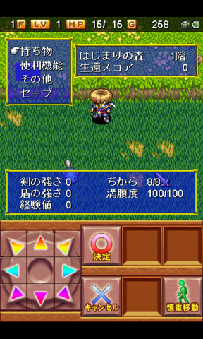
 | メニュー画面 |  |  |  |  |  | 見本
広告

ヘッダー部分
満腹度 ○/○
○en
○階
ＬＶ ○
HP ○/○

インゲーム画面
インゲーム画面
マップ

その他
中断

閉じる

最新階 ○
ちから ○/○

武器の強さ ○
経験値 ○
防具の強さ ○
冒険者ランク ○

ヘッダー部分
メニュー
方向
休憩
拾う
持ち物 (遠距離)

広告

 | 持ち物画面 |  |  |  |  |  | 見本
広告
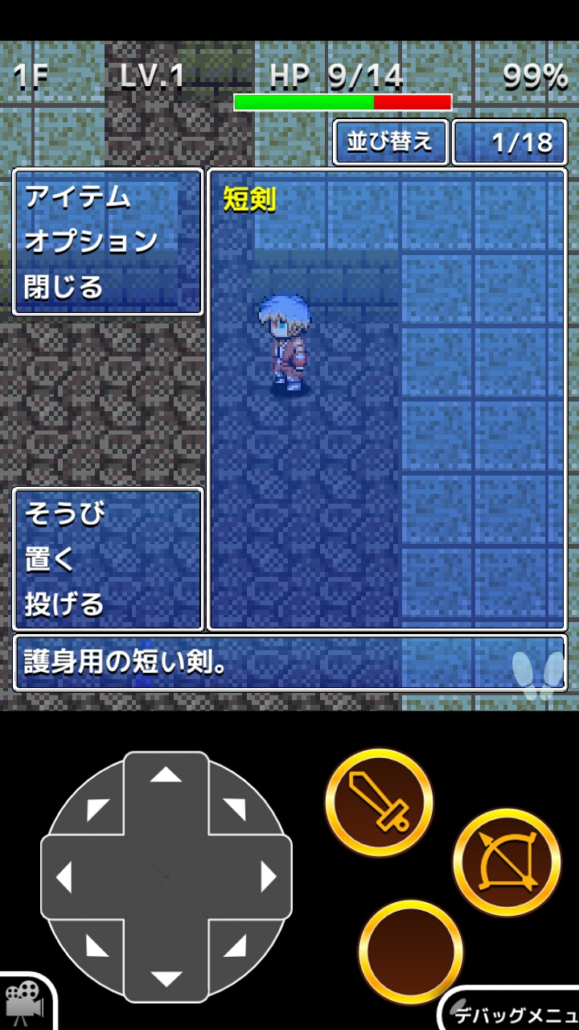
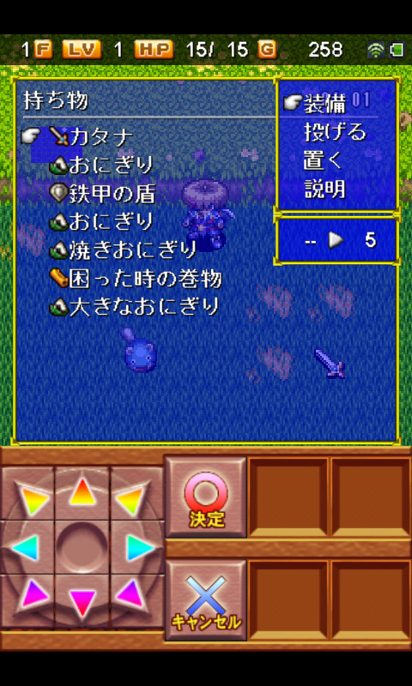
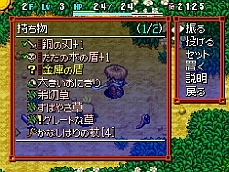

ヘッダー部分
満腹度 ○/○
○en
○階
ＬＶ ○
HP ○/○

インゲーム画面
装備(アイテム時使う)
投げる
置く
閉じる
普通のナイフ

選択中のアイテム説明欄

ヘッダー部分
メニュー
方向
休憩
拾う
持ち物 (遠距離)

広告

 | 概要
 |  | ▼上記のようなUIを想定
 |  |  | ・ヘッダー
 |  |  |  | ユーザーの情報をまとめて表示してある
 |  |  |  | 現在階層、ＬＶ、体力、スタミナ、Ｇ、など(現在階層の表示はインゲームのみ)
 |  |  | ・フッター
 |  |  |  | インゲームの各遷移(機能)先のボタン
 |  |  |  | 押下することで、名称の遷移先(機能)に移動する
 |  |  | ・広告
 |  |  |  | 実装する広告SDKによる
 |  |  |  | ヘッダーにアイコン広告
 |  |  |  | フッターにバーナー広告

 |  | ▼ダンジョン/メニュー仕様
 |  |  | 「メニュー」と「方向」と「休憩」と「遠距離」が「マップ」可能
 |  |  |  | アイテム選択画面の操作は、基本一回タップで選択状態となり、文字色が変わる(黄色など)、説明欄に説明が表示されます
 |  |  |  | 一回タップされた状態で、もう一回タップ(二回タップ)すると、確定状態となります。
 |  |  | マップ
 |  |  |  | 拡大したマップを全画面に表示する
 |  |  |  | 発見したアイテムやトラップ、階段などがマップに表示されている
 |  |  |  |  | 説明文
 |  |  |  |  |  | マップを開きます
 |  |  | その他
 |  |  |  | アウトゲームと同じ機能
 |  |  |  | 「オプション」と「クレジット」を選択して、遷移する
 |  |  |  |  | 説明文
 |  |  |  |  |  | その他を開きます
 |  |  | 中断
 |  |  |  | ダンジョン内での一時的セーブ機能
 |  |  |  | 中断ファイルは一つのみで、再開すると消える仕組み
 |  |  |  |  | 説明文
 |  |  |  |  |  | 中断をします
 |  |  | 閉じる
 |  |  |  | メニュー画面を閉じて、ダンジョン画面へと遷移（戻る）
 |  |  |  |  | 説明分
 |  |  |  |  |  | メニューを閉じます

 | 必要なアセット
 |  | ■UIパーツ
 |  |  | ・ヘッダー
 |  |  | ・フッター

 |  | ■BGM
 |  |  | ・インゲームBGM

 |  | ■SE
 |  |  | ・ボタンタッチ時SE
 |  |  | ・近距離攻撃時ＳＥ
 |  |  | ・遠距離攻撃時SE
 |  |  | ・足音ＳＥ

 | 必要なロジック

エネミーAI仕様
エネミーAI仕様

 | 概要
 |  | ダンジョン内のエネミーの種族によってAIを切り替えます
 |  | 魔族、機族、神族、といった三つの種族によって、それぞれ違う思考をしてダンジョン内を徘徊します

 |  | 1.ダンジョンで指定した出現エネミーIDとエネミーIDの紐付け
 |  |  | データベース上にて、ダンジョンシートで指定した出現エネミーIDに対して、エネミーシートで指定したエネミーIDを紐付けします
 |  |  | また、出現エネミーIDに対して、複数の候補を設定し、抽選確率で制御することが出来ます
 |  |  |  | 上記の抽選確率で制御する必要があるのは、稀に出現する高い経験値を持つ敵を出現させるため。いわゆるメタルスライム

 |  | 2.エネミーIDが持つ情報
 |  |  | エネミーIDは下記のパラメーターなどを持ちます

 |  |  | エネミーID |  |  |  |  | 概要
 |  |  | 名前 |  |  |  |  | エネミーの名前（ログに表示されたり）
 |  |  | 種族 |  |  |  |  | エネミーの種族（魔族、機族、神族）
 |  |  | HP
 |  |  | 攻撃力
 |  |  | 防御力
 |  |  | 経験値
 |  |  | 特技*3
 |  |  | 特技メッセージ*3
 |  |  | 特技範囲*3
 |  |  | 特技確率*3
 |  |  | 特性
 |  |  | ドロップグループID |  |  |  |  | ドロップテーブルの集合体
 |  |  | チップファイル |  |  |  |  | キャラチップの読み込み先の名前
 |  |  | 与ダメージ時の再生SE
 |  |  | 与ダメージのヒットエフェクト
 |  |  | 種族思考（AI）ID

ローグライクに合わないと判断の為保留
 |  |  | 2-1.エネミーAIについて
 |  |  |  | 自分や攻撃対象の状況に応じて、コマンド（行動）が変化します
 |  |  |  | 発動条件にあわせて、思考IDが選定されます

エネミーID
思考グループ
思考ID_1
発動条件
・HP条件
・攻撃対象との距離

思考ID_2
発動条件1

思考ID_3
発動条件3

 |  |  |  | 2-1-1.発動条件に依存した思考グループの決定プロセスについて
 |  |  |  |  | エネミーIDには思考グループが設定されます
 |  |  |  |  | 思考グループの中には、思考IDが複数存在します
 |  |  |  |  | 発動条件にあわせて、対応する思考IDが選択されます

 |  |  |  |  |  | 発動条件の設定
 |  |  |  |  |  | 下記の事項によって、発動する思考IDを選定します

 |  |  |  |  |  | ▼発動条件
 |  |  |  |  |  | HP条件 | HPがX%以上（From) |  | 発動条件が有効になるHPの範囲を指定
 |  |  |  |  |  |  | HPがX%以下(To)
 |  |  |  |  |  | 攻撃対象との範囲 | 近・中・遠・射程外 以上 (From) |  | 発動条件が有効になる対象との距離を指定
 |  |  |  |  |  |  | 近・中・遠・射程外 以下 (To)
 |  |  |  |  |  | 視界無視FLG | FLG=Yの場合、攻撃対象の方を向いていると発動条件が有効になります。

 |  |  |  |  |  | ▼特性
 |  |  |  |  |  | HP自動回復
 |  |  |  |  |  | 透明化
 |  |  |  |  |  | 行動不可
 |  |  |  |  |  | 攻撃不可
 |  |  |  |  |  | 移動不可
 |  |  |  |  |  | 鈍足
 |  |  |  |  |  | 倍速移動
 |  |  |  |  |  | 二回行動
 |  |  |  |  |  | プレイヤーが視界に入ったら逃亡
 |  |  |  |  |  | ランダム移動
 |  |  |  |  |  | 壁の角無視
 |  |  |  |  |  | プレイヤーと○マス距離を空ける

 |  |  |  |  |  | ▼特技

 |  |  | 3.種族別の思考パターンと特性
 |  |  |  | 種族別は以下

 |  |  |  | ▼魔族
 |  |  |  | この動きが基本形となり、上記の発動条件を動きに加える
 |  |  |  |  | ①プレイヤーに隣接している場合、プレイヤーに攻撃する
 |  |  |  |  | ②プレイヤーに隣接していないが、視界にいる場合、プレイヤーに近づく
 |  |  |  |  | ③部屋にいる時と通路にいるときで分岐
 |  |  |  |  |  | 部屋にいる場合、出入り口を一つ選択し、向かう
 |  |  |  |  |  | 通路にいる場合、自分が前のターンにいた場所をのぞく方向へランダムに一歩進む
 |  |  |  |  | ④移動も攻撃もできない場合、何もしない
 |  |  |  | 魔物特性
 |  |  |  |  | 視界に神族が入ったら逃げる
 |  |  |  | 魔人特性
 |  |  |  |  | 視界に神族が入ったら戦いに向かう
 |  |  |  | ※[プレイヤーに隣接している場合]は、正確には[行動の射程範囲内にプレイヤーがいるとき]で、
 |  |  |  |  | たとえば、遠距離攻撃が可能な敵の場合は、[直線上にプレイヤーがいるとき]と読み替えられます。
 |  |  |  | ※プレイヤーは移動するたびに残り香を残していて、敵の視界に残り香が残っていた場合も、近づいてきます。
 |  |  |  |  | 足あとは4マス歩くと、古い方から順に消えていきます。

 |  |  |  | ▼機族
 |  |  |  | 魔族と基本の行動パターンは同じで、下記の行動パターンに書き換えか追加されている
 |  |  |  |  | ①神族が同じ階層に出現した際には、自動的に起動し、迎撃に向かう
 |  |  |  |  | ②プレイヤーに攻撃されて、初めて稼働する
 |  |  |  |  | ③自分からは移動せず、初期状態は置物
 |  |  |  |  | ④プレイヤーの位置を特定でき、一直線に向かってくる
 |  |  |  | 大破特性
 |  |  |  |  | 行動不能
 |  |  |  | 中破特性
 |  |  |  |  | 移動不能
 |  |  |  | 小破特性
 |  |  |  |  | 鈍足
 |  |  |  | 万全特性
 |  |  |  |  | なし
 |  |  |  | といった状態別で、行動に制限が付与される

 |  |  |  | ▼神族
 |  |  |  | 魔族と基本の行動パターンは同じで、下記の行動パターンに書き換えか追加されている
 |  |  |  |  | ①魔族と機族が視界に入ったら、攻撃を行う
 |  |  |  |  | ②ダンジョン内を徘徊するだけだが、自らを一度でも攻撃したプレイヤーには反撃し、殲滅すると徘徊に戻る
 |  |  |  | 天使特性
 |  |  |  |  | 毎ターン○○％自動回復
 |  |  |  | 大天使特性
 |  |  |  |  | 毎ターン○○％自動回復

